PRESENTISMO
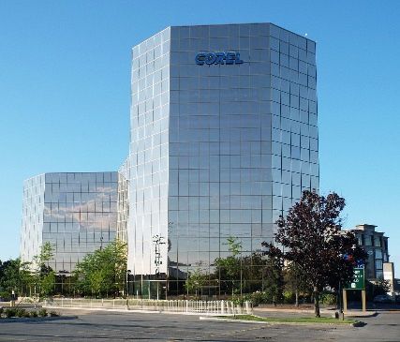
Empleados | 2021-01-01 | 2021-01-02 | 2021-01-03 | 2021-01-04 | 2021-01-05 | 2021-01-06 | 2021-01-07 | 2021-01-08 | 2021-01-09 | 2021-01-10 | 2021-01-11 | 2021-01-12 | 2021-01-13 | 2021-01-14 | 2021-01-15 | 2021-01-16 | 2021-01-17 | 2021-01-18 | 2021-01-19 | 2021-01-20 | 2021-01-21 | 2021-01-22 | 2021-01-23 | 2021-01-24 | 2021-01-25 | 2021-01-26 | 2021-01-27 | 2021-01-28 | 2021-01-29 | 2021-01-30 | 2021-01-31 | Asist. | Inasist.
Cristián Damián Racedo |  |  |  | p |  | p | p |  | p |  | p |  | p | p |  | p |  |  | p | p |  | p | p |  | p | p | p |  | p | p |  | 17 | 14 | ESTADISTICAS ASIST.
Tomas Gonzalo Alvarez |  |  |  | p |  |  |  |  |  |  |  |  |  | p | p | p |  | p |  | p |  |  | p |  |  | p |  |  |  | p |  | 9 | 22 | MIN | 9
Joaquin Daniel Carballo |  | p |  |  |  | p | p | p | p |  | p | p | p |  |  | p |  | p | p |  |  | p | p |  | p |  | p | p |  |  |  | 16 | 15 | MAX | 18
Soledad Aimara Luna |  | p |  |  | p |  | p | p | p |  |  | p |  |  | p |  |  | p | p |  | p |  | p |  |  |  |  | p |  |  |  | 12 | 19 | PROMEDIO | 14.4286
Camilo Alberto Sesto |  |  |  | p |  | p | p |  | p |  | p |  | p | p |  | p |  |  | p | p |  | p | p |  | p | p | p |  | p | p |  | 17 | 14 | REDONDEAR | 14.43
Roberto Miguel Sanchez |  |  |  |  | p |  | p |  | p |  | p |  | p |  | p |  |  |  | p |  | p |  | p |  | p |  | p |  | p |  |  | 12 | 19 | MODA | 17
Nino Antonio Bravo |  | p |  | p |  | p |  | p | p |  |  | p | p | p |  | p |  | p | p | p |  | p |  |  | p | p |  | p | p | p |  | 18 | 13 | MEDIANA | 16
ASIST DIARIAS |  | 3 |  | 4 | 2 | 4 | 5 | 3 | 6 |  | 4 | 3 | 5 | 4 | 3 | 5 |  | 4 | 6 | 4 | 2 | 4 | 6 |  | 5 | 4 | 4 | 3 | 4 | 4 |  | 25 | 6 | TENDENCIA | 13.357142857

 | CONTAR (RANGO) : cuenta las celdas con numeros
 | CONTARA(RANGO): cuenta las celdas con contenido
 | CONTAR.BLANCO(RANGO): cuenta las celdas vacias

GRAFICOS
 | ventas
Cristián Damián Racedo | 30
Tomas Gonzalo Alvarez | 20
Joaquin Daniel Carballo | 60
Soledad Aimara Luna | 25
Camilo Alberto Sesto | 10
Roberto Miguel Sanchez | 5
Nino Antonio Bravo | 15
Estadisticas de Ventas
 | recaudacion | comision | ventas
Cristián Damián Racedo | $50,000.00 | $10,000.00 | 30
Tomas Gonzalo Alvarez | $120,000.00 | $12,000.00 | 20
Joaquin Daniel Carballo | $30,000.00 | $3,000.00 | 60
Soledad Aimara Luna | $60,000.00 | $12,000.00 | 25
Camilo Alberto Sesto | $25,000.00 | $500.00 | 10
Roberto Miguel Sanchez | $5,000.00 | $100.00 | 5
Nino Antonio Bravo | $10,000.00 | $200.00 | 15

Evaluacion de rendimiento
 | tri 1 | tri 2 | tri 3
Cristián Damián Racedo | 8 | 9 | 9
Tomas Gonzalo Alvarez | 4 | 7 | 8
Joaquin Daniel Carballo | 1 | 3 | 5
Soledad Aimara Luna | 8 | 9 | 8
Camilo Alberto Sesto | 9 | 8 | 6
Roberto Miguel Sanchez | 6 | 5 | 5
Nino Antonio Bravo | 4 | 2 | 3
 | recaudacion | comision
Cristián Damián Racedo | $50,000.00 | $10,000.00
Tomas Gonzalo Alvarez | $120,000.00 | $12,000.00
Joaquin Daniel Carballo | $30,000.00 | $3,000.00
Soledad Aimara Luna | $60,000.00 | $12,000.00
Camilo Alberto Sesto | $25,000.00 | $500.00
Roberto Miguel Sanchez | $5,000.00 | $100.00
Nino Antonio Bravo | $10,000.00 | $200.00

